Sheet1
产品 | 供应商价格 | 采购数量 | 合计（单位：元） | 备注
格志TG890针式打印机全新营改增发票税控快递单票据平推式打印机后进纸连打型USB连接 | 478 | 1 | 478 | 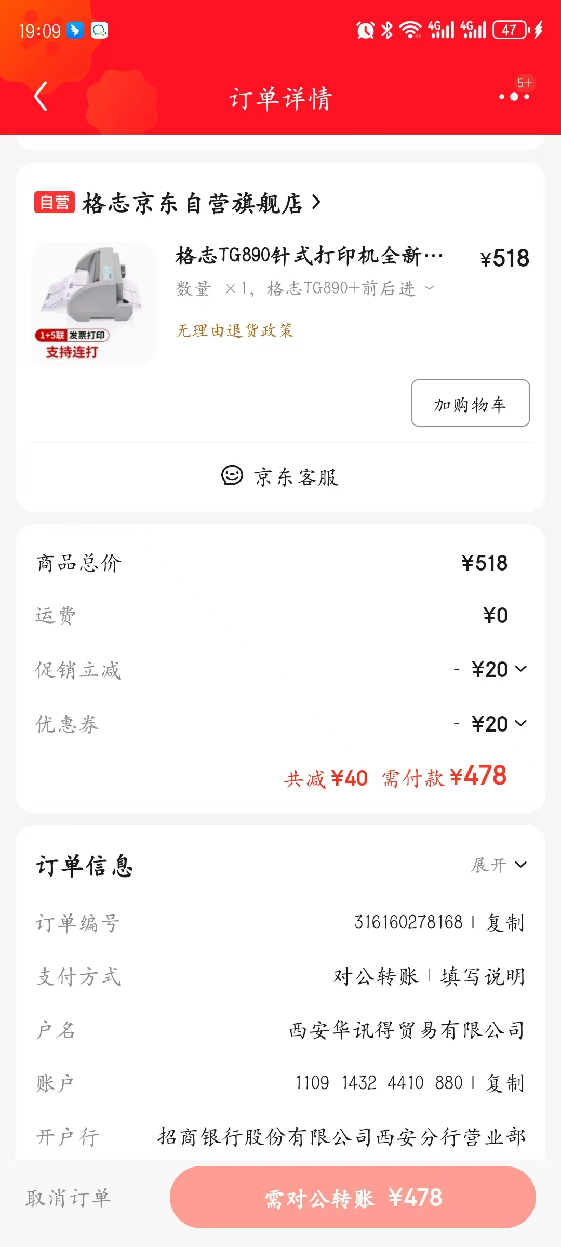 | 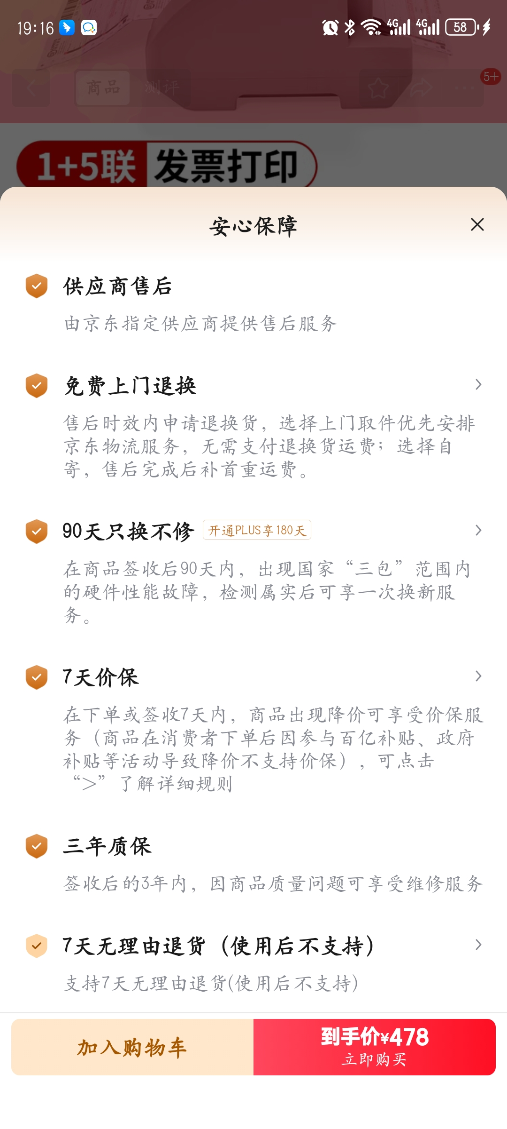 | 综合询价情况了解，建议采购该类型打印机，售后有保障，如左图所示
DS610H 德实 | 650 | 1 | 650 | 最高只能打三联，和采购电脑、打印机供应商是一个供应商，供应商联系人李保平：13639960922
得力（deli）DE-600K针式打印机 1+4联营改增值税控发票专用面单票据快递单出库单家用办公打印 5联前进纸 | 670 | 1 | 670 | 京东自营店询价

